map
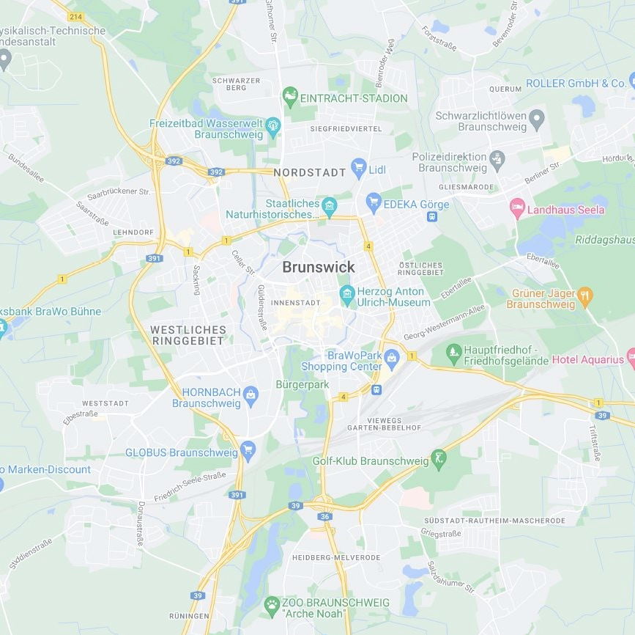
G | G | W | W | G | B | G | B | B | G | G | B | G | G
G | G | G | G | W | B | B | G | B | G | B | G | G | G
B | G | G | G | W | B | B | B | B | G | B | B | G | B
B | G | G | B | B | W | B | B | B | B | B | B | G | B
G | B | B | B | B | B | B | B | B | B | B | B | W | W
G | B | B | B | B | B | B | B | B | B | G | G | W | W
G | G | G | B | B | B | B | B | B | W | W | G | W | W
G | G | G | G | B | B | B | B | B | B | W | G | W | G
G | B | G | B | B | B | W | B | B | B | B | W | G | G
G | B | B | B | B | B | B | B | B | B | B | B | B | G
G | G | B | B | W | G | W | B | B | W | W | G | B | G
G | G | B | B | B | G | W | B | B | G | B | G | G | G
G | G | B | G | G | W | B | B | B | B | G | G | G | G
G | G | G | G | G | G | B | G | B | G | G | B | G | G

